상품제안서
알로 Qi2.2 맥세이프 45W 초고속 반고체 보조배터리 10000mAh | 상품코드: S48721

 |  |  |  |  |  |  | 02-713-8555 | www.synergygift.co.kr
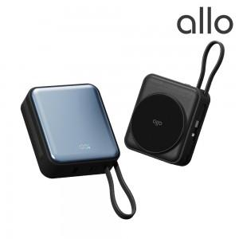

【상세/제작정보】

【인쇄/포장옵션】 | 레이저, 풀칼라 / 포장지포장

【공급단가】 | 수량 | 20~ | 50~ | 100~ | 300~ | 500~
*VAT별도 | 단가 | 55,200원 | 50,000원 | 48,800원 | 47,500원 | 46,600원

【상품 URL】 | https://www.synergygift.co.kr:443/src/goods_detail.php?gdno=48721

